STATISTIK-figur med data
Change in instalments per borrowed million from 1st to 2nd quarter 2020
DKK

Municipality | Change in instalments per borrowed million | Value
København | 26.69 | 1
Frederiksberg | -11.05 | -1
Ballerup | -27.52 | -1
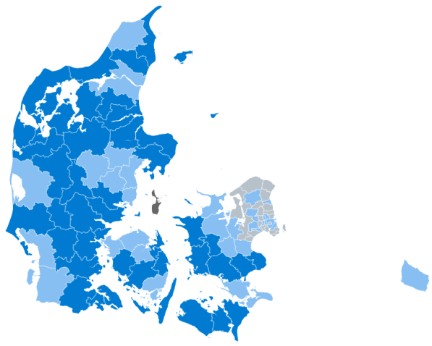
Increased more than kr. 100
Increased less than kr. 100
Decreased more than kr. 100
Decreased less than kr. 100
Brøndby | -57.94 | -1
Dragør | -73.74 | -1
Gentofte | -24.33 | -1
Gladsaxe | 23.20 | 1
Glostrup | 13.85 | 1
Herlev | 37.94 | 1
Albertslund | -9.16 | -1
Hvidovre | -6.97 | -1
Høje-Taastrup | 25.69 | 1
Lyngby-Taarbæk | -17.85 | -1
Rødovre | 22.77 | 1
Ishøj | 75.92 | 1
Tårnby | -5.84 | -1
Vallensbæk | -7.69 | -1
Furesø | -32.88 | -1
Allerød | -7.09 | -1
Fredensborg | -25.27 | -1
Helsingør | -6.05 | -1
Hillerød | 0.32 | 1
Hørsholm | 38.24 | 1
Rudersdal | -47.82 | -1
Egedal | 12.44 | 1
Frederikssund | -18.17 | -1
Greve | -12.59 | -1
Køge | 21.01 | 1
Halsnæs | -16.22 | -1
Roskilde | -20.30 | -1
Solrød | -47.46 | -1
Gribskov | -8.36 | -1
Odsherred | 86.94 | 1
Holbæk | 74.87 | 1
Faxe | 132.21 | 2
Kalundborg | 174.69 | 2
Ringsted | 64.31 | 1
Slagelse | 119.39 | 2
Stevns | 133.07 | 2
Sorø | 101.96 | 2
Lejre | 68.02 | 1
Lolland | 211.18 | 2
Næstved | 114.30 | 2
Guldborgsund | 159.09 | 2
Vordingborg | 58.64 | 1
Bornholm | 82.98 | 1
Middelfart | 79.16 | 1
Assens | 175.34 | 2
Faaborg-Midtfyn | 180.58 | 2
Kerteminde | 305.03 | 2
Nyborg | 189.79 | 2
Odense | 57.48 | 1
Svendborg | 53.50 | 1
Nordfyns | 94.27 | 1
Langeland | 150.93 | 2
Ærø | 167.66 | 2
Haderslev | 172.63 | 2
Billund | 236.52 | 2
Sønderborg | 145.23 | 2
Tønder | 48.33 | 1
Esbjerg | 51.75 | 1
Fanø | 101.21 | 2
Varde | 145.46 | 2
Vejen | 144.39 | 2
Aabenraa | 153.15 | 2
Fredericia | 151.25 | 2
Horsens | 143.42 | 2
Kolding | 108.16 | 2
Vejle | 113.77 | 2
Herning | 108.78 | 2
Holstebro | 113.16 | 2
Lemvig | 172.06 | 2
Struer | 403.85 | 2
Syddjurs | 154.77 | 2
Norddjurs | 213.01 | 2
Favrskov | 56.17 | 1
Odder | 41.07 | 1
Randers | 178.11 | 2
Silkeborg | 82.38 | 1
Samsø | -467.10 | -2
Skanderborg | 58.56 | 1
Aarhus | 18.80 | 1
Ikast-Brande | 130.25 | 2
Ringkøbing-Skjern | 69.32 | 1
Hedensted | 137.64 | 2
Morsø | 103.66 | 2
Skive | 154.12 | 2
Thisted | 124.99 | 2
Viborg | 104.95 | 2
Brønderslev-Dronninglund | 189.32 | 2
Frederikshavn | 156.89 | 2
Vesthimmerlands | 121.70 | 2
Læsø | 232.14 | 2
Rebild | 101.72 | 2
Mariagerfjord | 138.11 | 2
Jammerbugt | 117.45 | 2
Aalborg | 82.86 | 1
Hjørring | 18.84 | 1

Note: Mortgage lending to households, owneroccupied homes and summer cottages.

